3
IIIa | СИТУАЦИОНА АНАЛИЗА: ОТПАД

1 | Чврсти отпад [kg годишње]
 | Врста отпада | Година |  |  |  |  | Просек
 |  | 2021 | 2022 | 2023 | 2024 | 2025
1 | Папир и картон |  |  |  |  |  | #DIV/0!
2 | Метал |  |  |  |  |  | #DIV/0!
3 | Пластика |  |  |  |  |  | #DIV/0!
4 | Стакло |  |  |  |  |  | #DIV/0!
5 | Биоразградиви отпад |  |  |  |  |  | #DIV/0!
6 | Дрво |  |  |  |  |  | #DIV/0!
7 | Текстилни отпад |  |  |  |  |  | #DIV/0!
8 | Батерије и акумулатори |  |  |  |  |  | #DIV/0!
9 | Отпадна електрична и електронска опрема |  |  |  |  |  | #DIV/0!
10 | Гума, кожа и остали отпад |  |  |  |  |  | #DIV/0!
 | Укупно | - | - | - | - | - | -
Структура отпада

 | Папир и картон | #DIV/0!
 | Метал | #DIV/0!
 | Пластика | #DIV/0!
 | Стакло | #DIV/0!
 | Биоразградиви отпад | #DIV/0!
 | Дрво | #DIV/0!
 | Текстилни отпад | #DIV/0!
 | Батерије и акумулатори | #DIV/0!
 | Отпадна електрична и електронска опрема | #DIV/0!
 | Гума, кожа и остали отпад | #DIV/0!

2 | Рециклажа [kg годишње]
 | Врста отпада | Година |  |  |  |  | Просек
 |  | 2021 | 2022 | 2023 | 2024 | 2025
 | Папир и картон |  |  |  |  |  | #DIV/0!
 | Пластика |  |  |  |  |  | #DIV/0!
 | Метал |  |  |  |  |  | #DIV/0!
 | Стакло |  |  |  |  |  | #DIV/0!
 | Компостирање органског отпада |  |  |  |  |  | #DIV/0!
 | Укупно | - | - | - | - | - | -
Рециклирани отпад [%]

 | Папир и картон | #DIV/0! | #DIV/0! | #DIV/0!
 | Пластика | #DIV/0! | #DIV/0! | #DIV/0!
 | Метал | #DIV/0! | #DIV/0! | #DIV/0!
 | Стакло | #DIV/0! | #DIV/0! | #DIV/0!
 | Компостирање органског отпада | #DIV/0! | #DIV/0! | #DIV/0!
 | Удео рециклираног отпада у укупном отпаду | #DIV/0! | #DIV/0! | -

3 | Течни отпад [lit годишње]
 | Врста отпада | Година |  |  |  |  | Просек
 |  | 2021 | 2022 | 2023 | 2024 | 2025
1 | Отпадна уља |  |  |  |  |  | #DIV/0!
2 | Остали течни отпад |  |  |  |  |  | #DIV/0!
 | Укупно | - | - | - | - | - | -

4 | Управљање отпадом | Процена
1 | Смањење отпада на извору и поновна употреба
2 | Рециклирање/Компостирање
3 | Поновно искоришћење отпада и/или предаја отпада сакупљачу
4 | Одлагање отпада депоновањем | 100.00%

 | Смањење отпада на извору и поновна употреба | Рециклирање/Компостирање | Поновно искоришћење отпада и/или предаја отпада сакупљачу | Одлагање отпада депоновањем
 |  |  |  | 100.00%
 | Хијерархија отпада |  |  |  | Управљање отпадом у привредном субјекту
Смањење отпада на извору и поновна употреба
Рециклирање/Компостирање
Претварање отпада у енергију
Одлагање отпада
Најмање пожељно
Најпожељније

4
IIIb | СИТУАЦИОНА АНАЛИЗА: ПОТРОШЊА ЕНЕРГЕНТА И ВОДЕ

1 | Потрошња електричне енергије
 | Врста енергената | Мерна јединица | Потрошња по годинама |  |  |  |  | Просек
 |  |  | 2021 | 2022 | 2023 | 2024 | 2025
1 | Електрична енергија из дистрибутивног система | kWh |  |  |  |  |  | #DIV/0!
2 | Електрична енергија из сопствене производње (обновљива енергија) | kWh |  |  |  |  |  | #DIV/0!
 | Биланс (1-2) | kWh | 0.00 | 0.00 | 0.00 | 0.00 | 0.00 | 0.00

 | Потрошња електричне енергије по јединици производа
 | Врста енергената | Мерна јединица | Потрошња по годинама |  |  |  |  | Просек
 |  |  | 2021 | 2022 | 2023 | 2024 | 2025
1 | Гарнитура намештаја за пословне просторе | kWh/JP | #DIV/0! | #DIV/0! | #DIV/0! | #DIV/0! | #DIV/0! | #DIV/0!
2 | Гарнитура намештаја за продајне просторе | kWh/JP | #DIV/0! | #DIV/0! | #DIV/0! | #DIV/0! | #DIV/0! | #DIV/0!
3 | Производ C | kWh/JP | #DIV/0! | #DIV/0! | #DIV/0! | #DIV/0! | #DIV/0! | #DIV/0!
4 | Производ D | kWh/JP | #DIV/0! | #DIV/0! | #DIV/0! | #DIV/0! | #DIV/0! | #DIV/0!
5 | Производ E | kWh/JP | #DIV/0! | #DIV/0! | #DIV/0! | #DIV/0! | #DIV/0! | #DIV/0!
Потрошња електричне енергије по јединици производа (kWh/JP)
 |  | 2021 | 2022 | 2023 | 2024 | 2025
 | Гарнитура намештаја за пословне просторе | #DIV/0! | #DIV/0! | #DIV/0! | #DIV/0! | #DIV/0!
 | Гарнитура намештаја за продајне просторе | #DIV/0! | #DIV/0! | #DIV/0! | #DIV/0! | #DIV/0!
 | Производ C | #DIV/0! | #DIV/0! | #DIV/0! | #DIV/0! | #DIV/0!
 | Производ D | #DIV/0! | #DIV/0! | #DIV/0! | #DIV/0! | #DIV/0!
 | Производ E | #DIV/0! | #DIV/0! | #DIV/0! | #DIV/0! | #DIV/0!

2 | Потрошња воде
 |  | Мерна јединица | Потрошња по годинама |  |  |  |  | Просек
 |  |  | 2021 | 2022 | 2023 | 2024 | 2025
1 | Вода из дистрибутивног система | m3 |  |  |  |  |  | #DIV/0!
2 | Сопствена техничка вода и/или вода из производње | m3 |  |  |  |  |  | #DIV/0!
 | Биланс (1-2) | m3 | 0.00 | 0.00 | 0.00 | 0.00 | 0.00 | 0.00

 | Потрошња воде по јединици производа
 |  | Мерна јединица | Потрошња по годинама |  |  |  |  | Просек
 |  |  | 2021 | 2022 | 2023 | 2024 | 2025
1 | Гарнитура намештаја за пословне просторе | m3/JP | #DIV/0! | #DIV/0! | #DIV/0! | #DIV/0! | #DIV/0! | #DIV/0!
2 | Гарнитура намештаја за продајне просторе | m3/JP | #DIV/0! | #DIV/0! | #DIV/0! | #DIV/0! | #DIV/0! | #DIV/0!
3 | Производ C | m3/JP | #DIV/0! | #DIV/0! | #DIV/0! | #DIV/0! | #DIV/0! | #DIV/0!
4 | Производ D | m3/JP | #DIV/0! | #DIV/0! | #DIV/0! | #DIV/0! | #DIV/0! | #DIV/0!
5 | Производ E | m3/JP | #DIV/0! | #DIV/0! | #DIV/0! | #DIV/0! | #DIV/0! | #DIV/0!
Потрошња воде по јединици производа (m3/JP)
 |  | 2021 | 2022 | 2023 | 2024 | 2025
 | Гарнитура намештаја за пословне просторе | #DIV/0! | #DIV/0! | #DIV/0! | #DIV/0! | #DIV/0!
 | Гарнитура намештаја за продајне просторе | #DIV/0! | #DIV/0! | #DIV/0! | #DIV/0! | #DIV/0!
 | Производ C | #DIV/0! | #DIV/0! | #DIV/0! | #DIV/0! | #DIV/0!
 | Производ D | #DIV/0! | #DIV/0! | #DIV/0! | #DIV/0! | #DIV/0!
 | Производ E | #DIV/0! | #DIV/0! | #DIV/0! | #DIV/0! | #DIV/0!

3 | Потрошња осталих енергената
 | Врста енергената | Мерна јединица | Потрошња по годинама |  |  |  |  | Просек
 |  |  | 2021 | 2022 | 2023 | 2024 | 2025
1 |  |  |  |  |  |  |  | #DIV/0!
2 |  |  |  |  |  |  |  | #DIV/0!
3 |  |  |  |  |  |  |  | #DIV/0!
4 |  |  |  |  |  |  |  | #DIV/0!
5 |  |  |  |  |  |  |  | #DIV/0!

5
IIIc | СИТУАЦИОНА АНАЛИЗА: ЕНЕРГЕТСКА ЕФИКАСНОСТ

1 | Број енергетски ефикасних објеката |  | - | #DIV/0! | Енергетска ефикасност | #DIV/0!
2 | Број осталих објеката
3 | Број комада енергетски ефикасне опреме* |  | - | #DIV/0!
4 | Број комада остале опреме
* | Односи се на опрему која има декларацију/ознаку енергетске ефикасности (ЕУ Енергетска ознака или ENERGY STAR или слично)

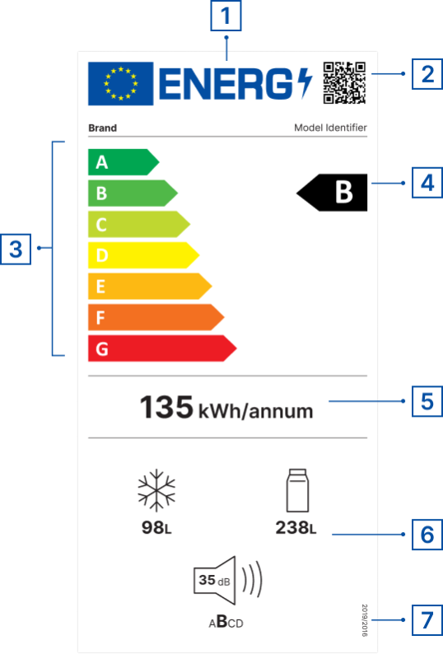
 | Подсетник:
 | ЕУ Енергетска ознака
 | 1 | ЕУ ОЗНАКА
 | 2 | QR код за више информација о производу
 | 3 | Класе енергетске ефикасности (од А до G)
 | 4 | Класа енергетске ефикасности модела производа
 | 5 | Потрошња енергије
 | 6 | Додатни параметари (емисија буке, потрошња воде, капацитет, поправљивост, класа поузданости, итд.)
 | 7 | Позивање на пропис
 |  | Извори
 |  | https://e3p.jrc.ec.europa.eu/node/189
 |  | https://eprel.ec.europa.eu/screen/home

 |  |  |  | https://www.energystar.gov/productfinder/?s=mega

